PRÓXIMO VIAJE
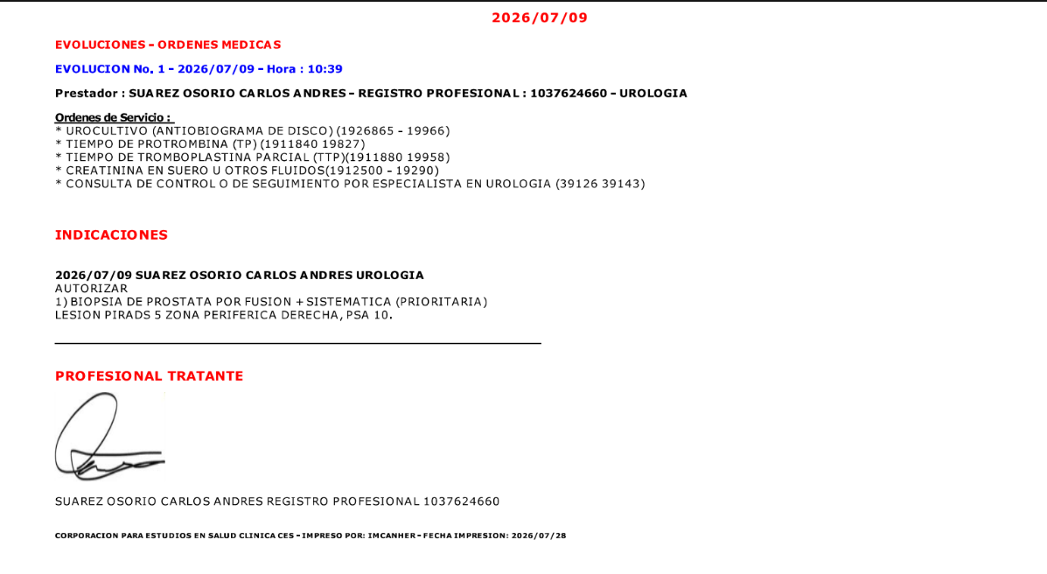

PASAPORTE
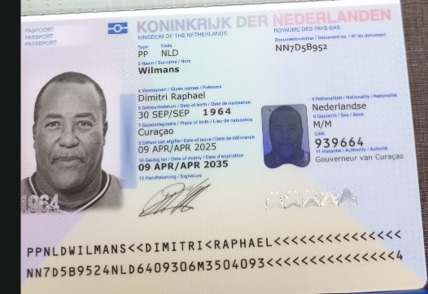
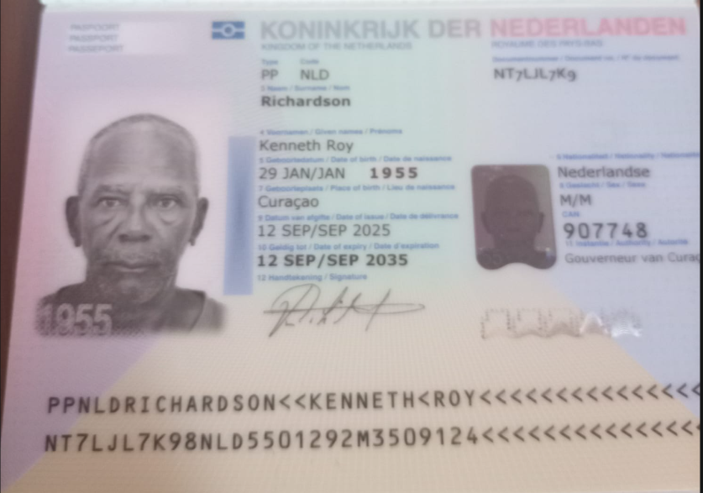

Nombre | Dimitri | Nombre | Kenneth
Nombre | Raphael | Nombre | Roy
Apellido | Wilmans | Apellido | Richardson
Género: . | Masculino | Género: . | Masculino
Pasaporte | NN7D5B952 | Pasaporte | NT7LJL7K9
Fecha de nacimiento | 30 de Septiembre 1964 | Fecha de nacimiento | 29 de enero 1955
Edad | 61 | Edad | 71
Estado civil | Soltero | Estado civil | Casado
Dirección | Groteberg kv u13 | Dirección | kaya afghanis 34e
Nacionalidad y domicilio: | Curazao | Nacionalidad y domicilio: | Curazao
Email: | wilmansdimi@hotmail.com | Email: | k.richardson55@hotmail.com
Teléfono | 599 9 5612556 | Teléfono | 59996865758
Profesión | Electricista | Profesión | Pensionado - conductor de retroexcavadora
RH | O + | RH | O +
Seguro | SVS | Seguro | SVS
Peso | 101.9 kl | Peso | 80
Altura | 1.82 | Altura | 1.82
Idioma | Español - Ingles - Papiamento | Idioma | Español - Ingles - Papiamento
SALUD | DOLOR EN EL OMBLIGO Y EN EL PENE.
 | DESCARTAR HIPERPLASIA PROSTÁTICA BENIGNA.
 | Se realizó una resonancia magnética en la pierna derecha y se encontró algo inusual, que mostraba asimetría.
 | DOLOR EN LA PARTE BAJA DE LA ESPALDA, COMO UNA DESCARGA ELÉCTRICA, QUE SE IRRADIA HACIA LA PIERNA IZQUIERDA.
 | QUIERE QUE LE REVISEN LA VISTA.

RVA329-1-COSTEO Dimitri
 |  |  |  |  |  |  |  |  |  |  | LIBRO DIARIO CONTABLE
 |  |  |  |  |  |  |  | ESTADO DE CUENTA |  |  | PAGOS
ARCHIVO DE DOCUMENTOS MÉDICOS | PAGOS-FACTURA | RESERVAS Y CONFIRMACION | SERVICIOS | PROVEEDOR | CANTIDAD | PRECIO UNITARIO EN DOLARES | PASAJERO 1 PRECIO EN DOLARES | PAGOS EN PESOS | RETENCIÓN EN LA FUENTE | PAGO TOTAL | PROVEEDOR - NOMBRE COMERCIAL | Fecha del pago | Valor del pago | Forma de pago de donde salió el dinero | Tipo de movimiento | Comentarios
Archivado | DSM407 | Confirmado | Entrevista Medica Virtual | Dr Marcos Yepes | 1 | $60 | $60 | $180,000 | $7,200 | $172,800 | Marcos Yepes | 2026-06-16 | $345,600 | Jurídica Bancolombia | Transferecia | Se usa el pago de la CTZ323
 |  |  | ALOJAMIENTO / TRANSPORTE / COMUNICACIÓN
Archivado | DSM 424-425-426-427 | Comprada | Sim card Fisica Ofrecemos sim card virtual e-sim en caso de tener celular apto para este tipo de tecnología | CLARO | 1,00 Unidades | $ 4,00 | 4 | $10,000 | $0 | $10,000 | Se paga con liquidacion servicios
 | No hay factura - Recarga Nequi | Recargado | Recarga 7 gigas de datos X 10 días Con e-sim el valor de la recarga es de 10 USD | CLARO | 1,00 Unidades | $ 9,00 | 9 | $13,000 | $0 | $13,000 | Claro | 2026-06-29 | $13,000 | Jenny NEQUI | Recarga por app
 | FACTURADO | Confirmada | Alojamiento por noche Hotel GHL Porton Medellin Alojamiento con 2 camas, incluye desayuno Diario | GHL Portón Medellin | 6,00 Unidades | $ 118,00 | 708 | $2,400,000 | $0 | $2,400,000 | Hotel GHL Porton Medellin | 2026-06-25 | $800,000 | JURIDICA BANCOLOMBIA | TRANSFERENCIA BANCARIA
 |  |  |  |  |  |  |  |  |  |  | Hotel GHL Porton Medellin | 2026-06-30 | $400,000 | JURIDICA BANCOLOMBIA | TRANSFERENCIA BANCARIA
 |  |  |  |  |  |  |  |  |  |  | Hotel GHL Porton Medellin | 2026-07-01 | $800,000 | JURIDICA BANCOLOMBIA | TRANSFERENCIA BANCARIA
 |  |  |  |  |  |  |  |  |  |  | Hotel GHL Porton Medellin | 2026-07-02 | $2,800,000 | BANCO CAJA SOCIAL PRESTAMO FANNY | TRANSFERENCIA BANCARIA
APP | PRE COMPRA | Emitido | Póliza de asistencia médica al viajero | COLASISTENCIA | 2,00 Unidades | no se cobro |  | $17,820 | $0 | $17,820 | PRE COMPRA
 | FACTURADO | Confirmada | Traslado Aeropuerto -Hotel por trayecto conductor habla español Para dos personas con equipaje de mano y de bodega | AEROTUREX | 1,00 Unidades | $ 51,00 | 51 | $440,000 | $0 | $440,000 | AEROTUREX | 2026-07-24 | $440,000 | JURIDICA BANCOLOMBIA | TRANSFERENCIA BANCARIA
 | FACTURADO | Confirmada | Recargo Nocturno | AEROTUREX | 2,00 Unidades | $ 14,00 | 14 | $0 | $0 | $0
 |  |  | LABORATORIOS CLÍNICOS
 | FACTURADO | Confirmado | CHEQUEO MÉDICO EJECUTIVO PREVENTIVO- HOMBRE Ver detalle en el archivo adjunto | CIMA | 1,00 Unidades | $ 555,00 | 555 | $1,640,891 | $32,818 | $1,608,073 | CIMA OCUPACIONAL | 2026-07-03 | $3,127,858 | BANCO CAJA SOCIAL FANNY REYES | TRANSFERENCIA BANCARIA
Archivado |  | Confirmado | Saturación de transferrina Evaluar alteraciones del metabolismo del hierro y descartar sobrecarga de hierro que pueda afectar órganos y metabolismo. | CIMA | 1,00 Unidades | $ 11,00 | 11
Archivado |  | Confirmado | Homocisteína sérica Medir riesgo cardiovascular y vascular, importante por su obesidad y por los síntomas en la pierna. | CIMA | 1,00 Unidades | $ 38,00 | 38 | SE PAGA EN UNA SOLA LIQUIDACION
Archivado |  | Confirmado | Vitamina B12 Buscar deficiencias que puedan relacionarse con dolor, alteraciones neurológicas, cansancio o problemas metabólicos. | CIMA | 1,00 Unidades | $ 33,00 | 33 | SE PAGA EN UNA SOLA LIQUIDACION
Archivado |  | Confirmado | FT3: Triyodotironina libre Evaluar la función tiroidea y descartar problemas hormonales asociados al peso y metabolismo. | CIMA | 1,00 Unidades | $ 12,00 | 12 | SE PAGA EN UNA SOLA LIQUIDACION
Archivado |  | Confirmado | PTH Hormona Paratoidea Analizar el metabolismo del calcio y la salud ósea, especialmente en una evaluación metabólica integral. | CIMA | 1,00 Unidades | $ 29,00 | 29 | SE PAGA EN UNA SOLA LIQUIDACION
Archivado |  | Confirmado | TBIL: Bilirrubina total y directa Revisar la función hepática y descartar alteraciones del hígado. | CIMA | 1,00 Unidades | $ 7,00 | 7 | SE PAGA EN UNA SOLA LIQUIDACION
Archivado |  | Confirmado | BUN Nitrógeno Uréico Evaluar la función renal y el estado metabólico general. | CIMA | 1,00 Unidades | $ 7,00 | 7 | SE PAGA EN UNA SOLA LIQUIDACION
Archivado |  | Confirmado | IONOGRAMA: Calcio - Cloro - Sodio - Potasio Revisar el equilibrio de electrolitos, importante en pacientes con edema o alteraciones circulatorias. | CIMA | 1,00 Unidades | $ 22,00 | 22 | SE PAGA EN UNA SOLA LIQUIDACION
Archivado |  | Confirmado | Fósforo Complementar el estudio óseo, renal y metabólico junto con calcio y PTH. | CIMA | 1,00 Unidades | $ 10,00 | 10 | SE PAGA EN UNA SOLA LIQUIDACION
 |  |  | IMÁGENES DIAGNÓSTICAS
Archivado |  | Confirmado | Ecografía de tiroides y paratiroides | CIMA |  | No se cobró |  | SE PAGA EN UNA SOLA LIQUIDACION
Archivado |  | Confirmado | Ecografía DOPPLER de Vasos venosos de miembros inferiores sirve para evaluar las venas de las piernas y el flujo de sangre que circula por ellas. | CIMA | 1,00 Unidades | $ 118,00 | 118 | SE PAGA EN UNA SOLA LIQUIDACION
Archivado | Facturado | Confirmado | Enema travad para limpieza rectal | Farmacias Cruz Verde | 1,00 Unidades | $ 21,00 | 21 | $29,250 | $0 | $29,250 | Pagado por Andres con dinero envio don George
Archivado | Facturado | Confirmado | Vaselina para Enema | Distribuidora Pasteur | 1,00 Unidades | no se cobra |  | $3,699 | $0 | $3,699 | Pagado por Andres con dinero envio don George
Archivado | Pagado | Confirmado | Ecografía transrectal de próstata Se debe realizar Biopsia si el Urólogo lo considera necesario, su costo es de 296 USD aproximadamente e incluye la ecografía transrectal, por lo que se efectuaría un ajuste de USD 74 en la cotización a su favor. | CENTROLAB | 1,00 Unidades | $ 74,00 | 74 | $122,000 | $2,440 | $119,560 | CENTROLAB | 2026-06-29 | $239,120 | JURIDICA BANCOLOMBIA | TRANSFERENCIA BANCARIA
 |  |  | PRUEBAS DE FUNCION CARDIACA (OPCIONALES)
Archivado |  | Confirmado | Ecocardiograma Opcional | CIMA | 1,00 Unidades | $ 147,00 | 147 | SE PAGA EN UNA SOLA LIQUIDACION
Archivado |  | Confirmado | Prueba de esfuerzo Opcional | CIMA | 1,00 Unidades | $ 96,00 | 96 | SE PAGA EN UNA SOLA LIQUIDACION
 |  |  | ESPECIALISTAS MÉDICOS
Archivado | Factura a nombre del pasajero | Confirmado | Consulta con Especialista Urologia | CES | 1,00 Unidades | $ 98,00 | 98 | $297,000 | 0 | $297,000 | CES | 2026-07-01 | $594,000 | JURIDICA BANCOLOMBIA | TRANSFERENCIA BANCARIA
Archivado | Pagado no dan factura | Confirmado | Consulta con Médico Internista Cardiologo Incluido en el paquete de chequeo médico | Manuel Davila | 1,00 Unidades | $ 0,00 | $ 0,00 | $250,000 | 0 | $250,000 | Manuel Davila | 2026-07-06 | $250,000 | DUVAN BANCOLOMBIA | TRANSFERENCIA BANCARIA
 |  | Pendiente PAX | Consulta de control VIRTUAL con Medico Funcional Dr Marcos Yépes | Dr Yepes | 1,00 Unidades | $ 65,00 | 65 | $180,000 | $7,200 | $172,800
 |  | Pendiente PAX | Consulta VIRTUAL con especialista en NUTRIÓLOGA VIRTUAL Dra Marlen Villalba | Dra Marlen Villalba | 1,00 Unidades | $ 88,00 | 88 | $270,000 | $10,800 | $259,200
 |  |  | SERVICIOS MEDICAL TRIP COLOMBIA
Archivado | DSM 425-426-427-428 | Confirmado | Servicio Medical Trip Colombia - Acompañamiento presencial y Virtual en español x 8 horas | Andres | 0,50 Unidades | $ 65,00 | 32.5
Archivado | DSM 425-426-427-428 | Confirmado | Servicios Medical Trip Colombia Traslados Hotel-Clínica por trayectos cortos | Andres - Uber | 3,00 Unidades | $ 12,00 | 36
App | Precompra | Emitida | Póliza de asistencia médica al viajero para 8 días | Colasistencia
 |  |  | Domicilio chequeo | No
Archivado |  | Confirmado | PSA - Antígeno específico de próstata | Cima |  |  |  | SE PAGA EN UNA SOLA LIQUIDACION
Archivado |  | Confirmado | * Coprológico | Cima |  |  |  | SE PAGA EN UNA SOLA LIQUIDACION
Archivado |  | Confirmado | * Vitamina D 25 hidroxi | Cima |  |  |  | SE PAGA EN UNA SOLA LIQUIDACION
 |  |  | Perfil lipídico
Archivado |  | Confirmado | * Colesterol total | Cima |  |  |  | SE PAGA EN UNA SOLA LIQUIDACION
Archivado |  | Confirmado | * Colesterol HDL | Cima |  |  |  | SE PAGA EN UNA SOLA LIQUIDACION
Archivado |  | Confirmado | * Colesterol LDL | Cima |  |  |  | SE PAGA EN UNA SOLA LIQUIDACION
Archivado |  | No esta la carta | * Colesterol VLDL | Cima |  |  |  | SE PAGA EN UNA SOLA LIQUIDACION
Archivado |  | Confirmado | * Triglicéridos | Cima |  |  |  | SE PAGA EN UNA SOLA LIQUIDACION
 |  |  | Perfil tiroideo
Archivado |  | Confirmado | * TSH | Cima |  |  |  | SE PAGA EN UNA SOLA LIQUIDACION
Archivado |  | Confirmado | * T4 libre | Cima |  |  |  | SE PAGA EN UNA SOLA LIQUIDACION
 |  |  | Perfil Hepático
Archivado |  | Confirmado | * AST - aspartato transferasa | Cima |  |  |  | SE PAGA EN UNA SOLA LIQUIDACION
Archivado |  | Confirmado | * ALT- Alanina transferasa | Cima |  |  |  | SE PAGA EN UNA SOLA LIQUIDACION
 |  |  | Perfil Renal |  |  |  |  | SE PAGA EN UNA SOLA LIQUIDACION
Archivado |  | Confirmado | * Creatinina en suero | Cima |  |  |  | SE PAGA EN UNA SOLA LIQUIDACION
Archivado |  | Confirmado | * Uroanálisis | Cima |  |  |  | SE PAGA EN UNA SOLA LIQUIDACION
 |  |  | Sangre |  |  |  |  | SE PAGA EN UNA SOLA LIQUIDACION
Archivado |  | Confirmado | * Hemograma | Cima |  |  |  | SE PAGA EN UNA SOLA LIQUIDACION
Archivado |  | Confirmado | * Hemoglobina Glicosilada | Cima |  |  |  | SE PAGA EN UNA SOLA LIQUIDACION
Archivado |  | Confirmado | * Ferritina | Cima |  |  |  | SE PAGA EN UNA SOLA LIQUIDACION
Archivado |  | Confirmado | * Glucosa sérica | Cima |  |  |  | SE PAGA EN UNA SOLA LIQUIDACION
 |  |  | Enfermedades de transmisión sexual |  |  |  |  | SE PAGA EN UNA SOLA LIQUIDACION
Archivado |  | Confirmado | * VIH | Cima |  |  |  | SE PAGA EN UNA SOLA LIQUIDACION
Archivado |  | Confirmado | * Serología (sífilis) | Cima |  |  |  | SE PAGA EN UNA SOLA LIQUIDACION
 |  |  | IMÁGENES DIAGNÓSTICAS |  |  |  |  | SE PAGA EN UNA SOLA LIQUIDACION
Archivado |  | Confirmado | Radiografía de tórax | Cima |  |  |  | SE PAGA EN UNA SOLA LIQUIDACION
Archivado |  | Confirmado | Ecografía de abdomen total | Cima |  |  |  | SE PAGA EN UNA SOLA LIQUIDACION
Archivado |  | Confirmado | Electro cardiograma | Cima |  |  |  | SE PAGA EN UNA SOLA LIQUIDACION
Archivado |  | Confirmado | Audiometría | Cima |  |  |  | SE PAGA EN UNA SOLA LIQUIDACION
Archivado |  | Confirmado | Optometría | Cima |  |  |  | SE PAGA EN UNA SOLA LIQUIDACION
 |  |  | SERVICIOS MEDICAL TRIP COLOMBIA
Archivado | Facturado | Comprado | Tarros para orina y material fecal | Farmacias Cruz Verde |  |  |  | $450 | $0 | $450 | Pagado por Andres con dinero envio don George
Archivado | DSM 424-425-426-427 | Confirmado | 04 traslados cortos hotel - centro médico | Andres |  |  |  | $635,000 | $0 | $635,000
Archivado | DSM 424-425-426-427 | Confirmado | Acompañamiento virtual y presencial | Andres |  |  |  | $1,144,563 | $0 | $1,144,563 | Andrés Cantero | 2026-07-11 | $1,629,563 | YIMY BANCOLOMBIA | TRANSFERENCIA BANCARIA
Archivado | DSM 424-425-426-427 | Confirmado | Caja menor | Andres |  |  |  |  |  |  | Andrés Cantero | 2026-06-30 | $150,000 | JURIDICA BANCOLOMBIA | TRANSFERENCIA BANCARIA
Archivado | DSM 424-425-426-427 | Confirmado | Caja menor | Andres |  |  |  |  |  |  | Andrés Cantero | 2026-06-28 | $33,399 | EFECTO PAGO RVA282-3 george | Efectivo
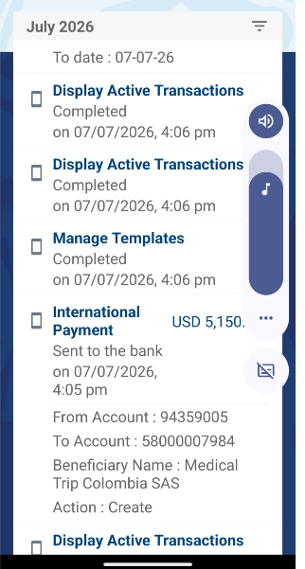
 |  |  |  |  |  | Total | $ 2.350,50 | $7,633,673 | TOTAL PAGADO COSTEO 1
 |  |  |  |  |  |  |  | $73,000 | TOTAL PAGADO COSTEO 2
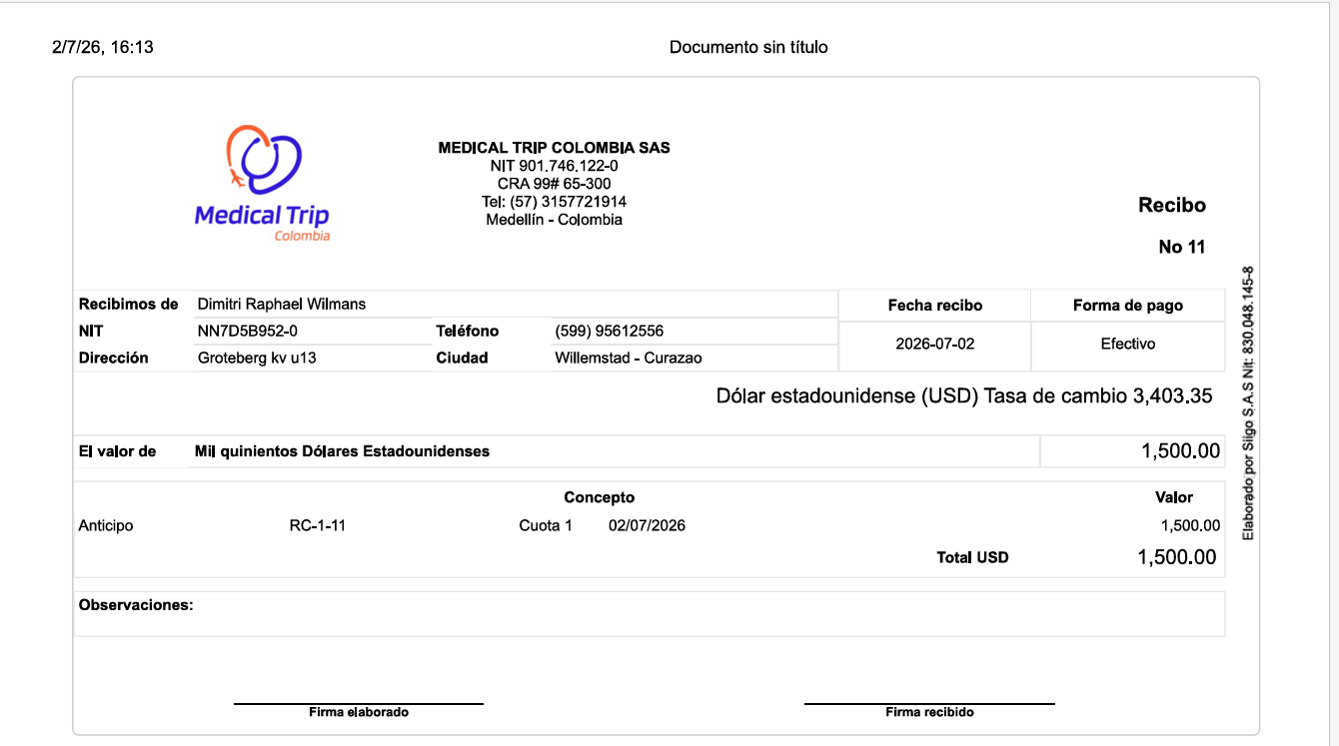
 |  |  |  |  |  | LIQUIDACIÓN |  | $971,520 | TOTAL PAGADO COSTEO 3
 |  |  |  |  | Kenneth | $3,507 |  | $305,000 | TOTAL PAGADO COSTEO 4
 |  |  |  |  | Dimitri RVA329-1 | $2,350.5 |  | $8,983,193 | TOTAL PAGADO COSTEOS DIMITRI
 |  |  |  |  | Dimitri - RVA329-2 | $62 |  | $9,736,000.0 | TOTAL COBRADO
 |  |  |  |  | Dimitri RVA329-3 | $461.50 |  | $752,807.5 | UTILIDAD DIMITRI
 |  |  |  |  | Dimitri - RVA329-4 | $168.50 |  | $7,820,069 | TOTAL PAGADO
 |  |  |  |  | TOTAL | $6,549.50 |  | $11,222,400 | TOTAL COBRADO
 |  |  |  |  | DEPOSITO | $1,500 |  | $3,402,332 | UTILIDAD KENNETH
 |  |  |  |  | SALDO | $5,050
 |  |  |  |  | Dolares devueltos a Dimitri (No aceptados en casa de Cambio) | $40 |  | $4,155,139 | UTILIDAD TOTAL
 |  |  |  |  | FEE BANCARIO para transferencia internacional | $60 |  | $480,000 | COMISION HOTEL
 |  |  |  |  | VALOR A ENVIAR x TRANSFERENCIA | $5,150 |  | $4,635,139 | UTILIDAD TOTAL
 |  |  |  |  |  | $5,090

DE ESOS USD 1.500 NO SE PUDIERON CAMBIAR USD 40 DOLARES - LOS TIENE ANDRES

CONFIRMACION KENNETH
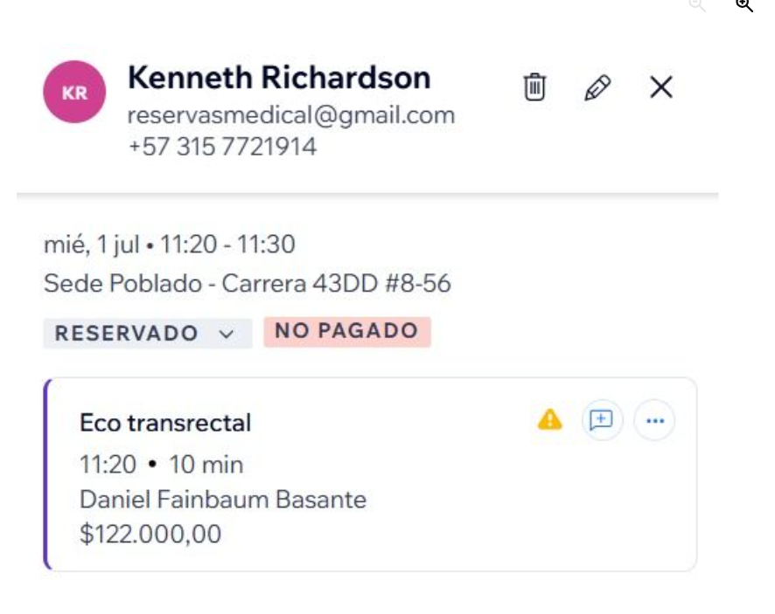
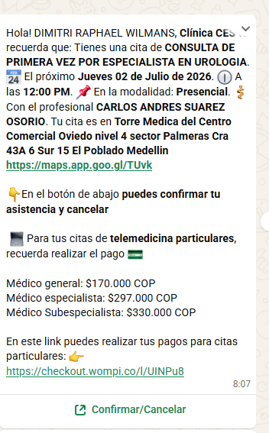
CONSULTA CON INTERNISTA GASTROENTERÓLOGO


 | CONFIRMACION UROLOGIA | RESONANCIA DE INTESTINO CON SEDACIÓN
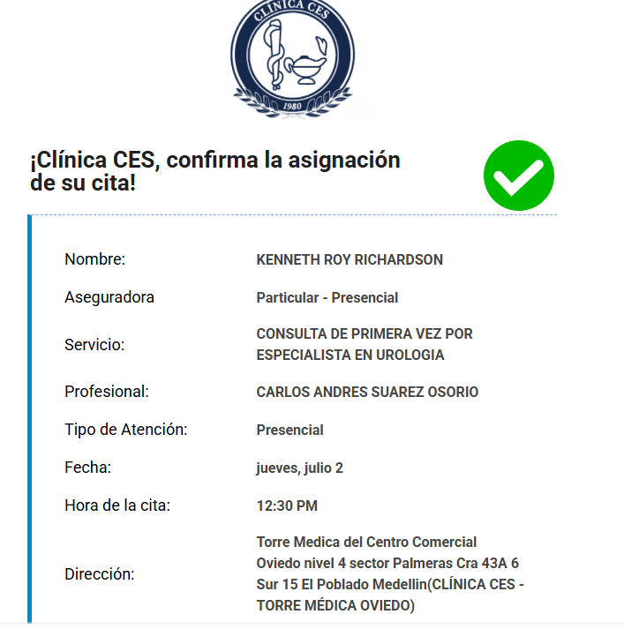
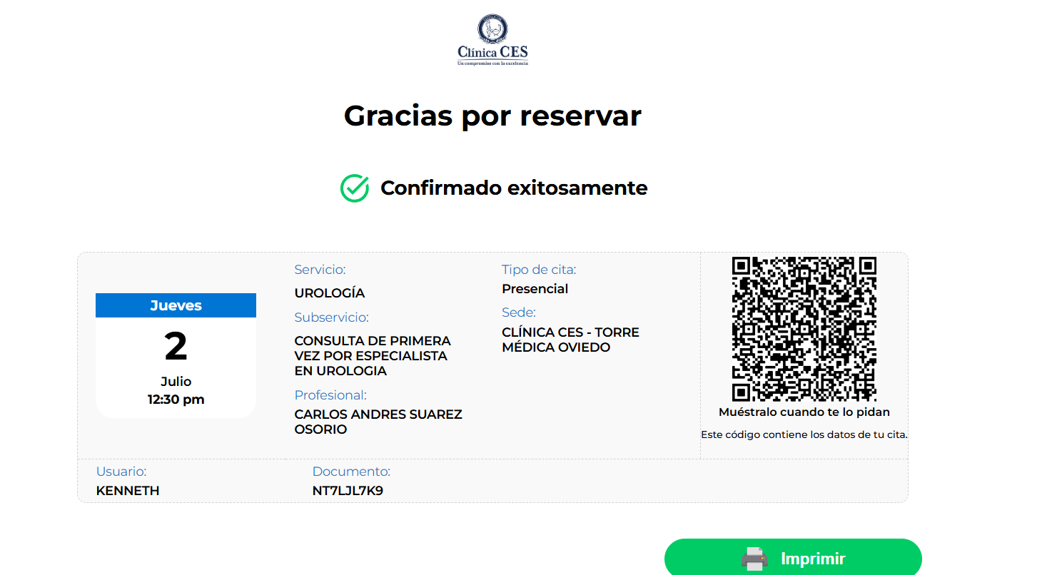

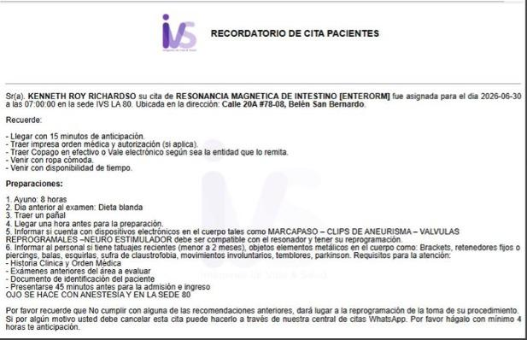

 | ECOGRAFIA DE PRÓSTATA

VUELO
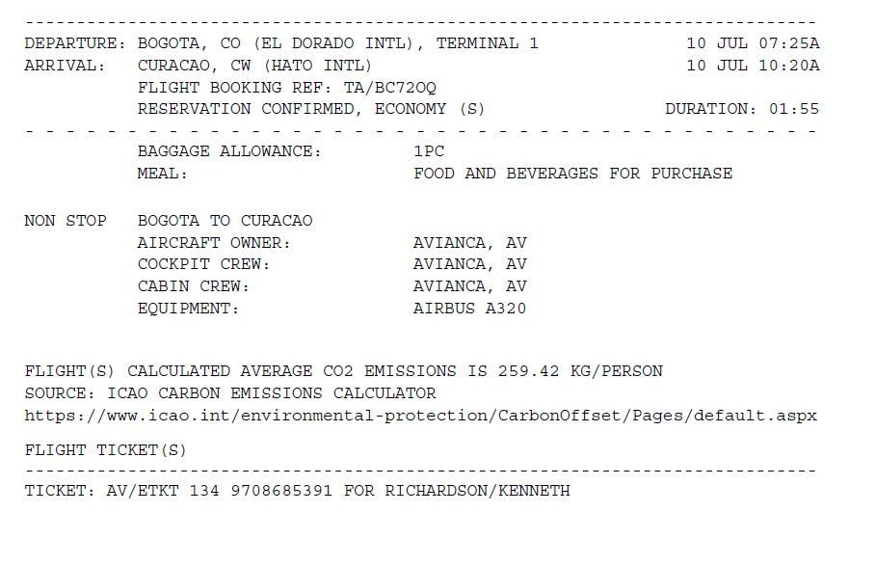
DIMITRI | BC72OQ |  | KENNET
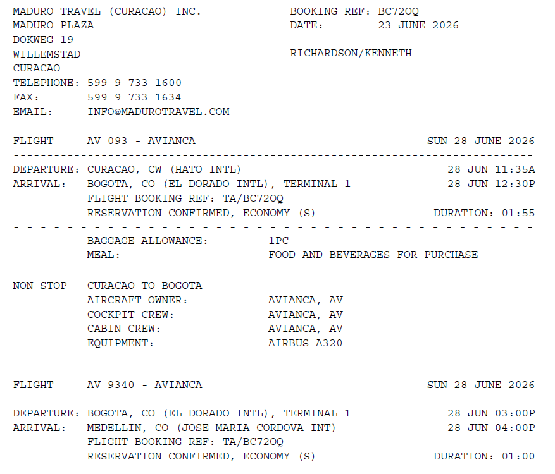

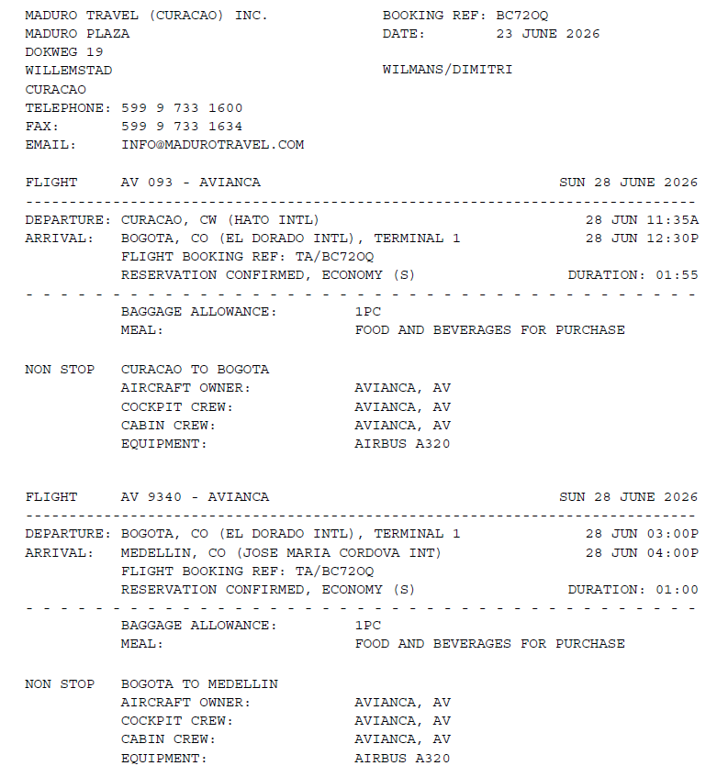

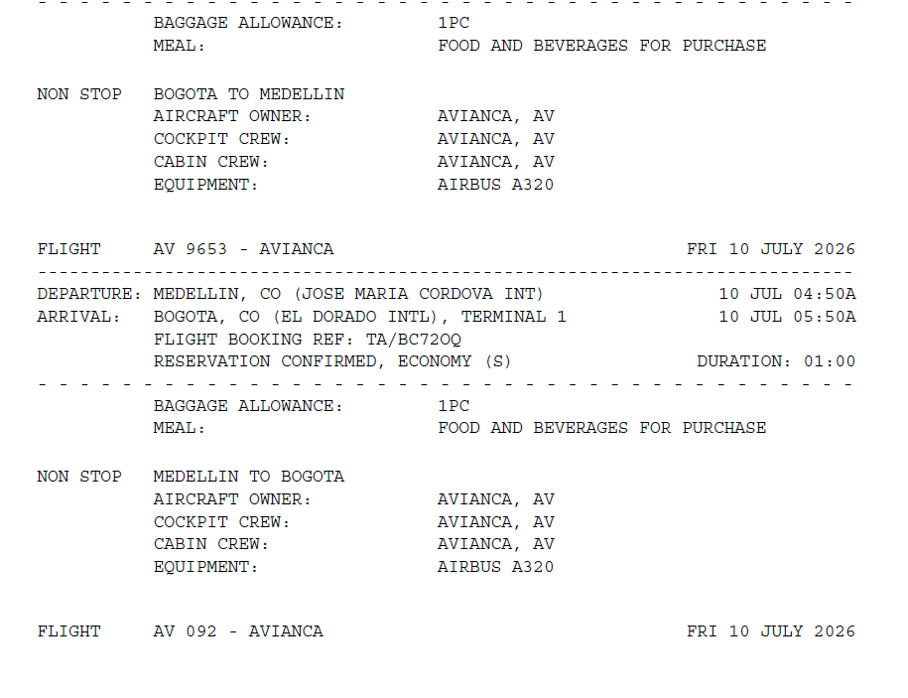

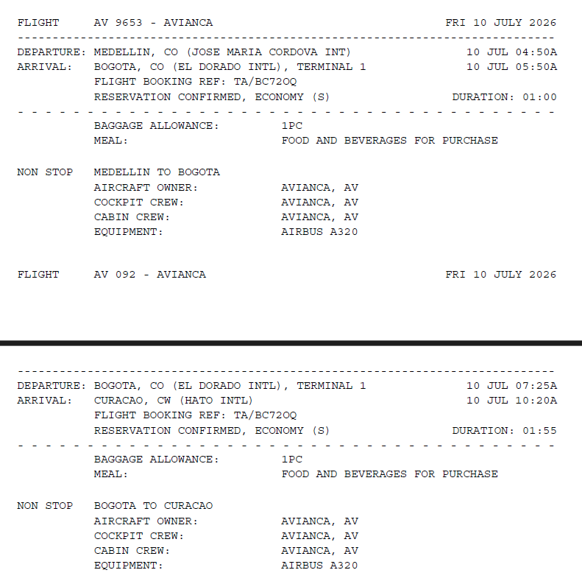

 |  | BC72OQ

CONFIRMACION DIMITRI
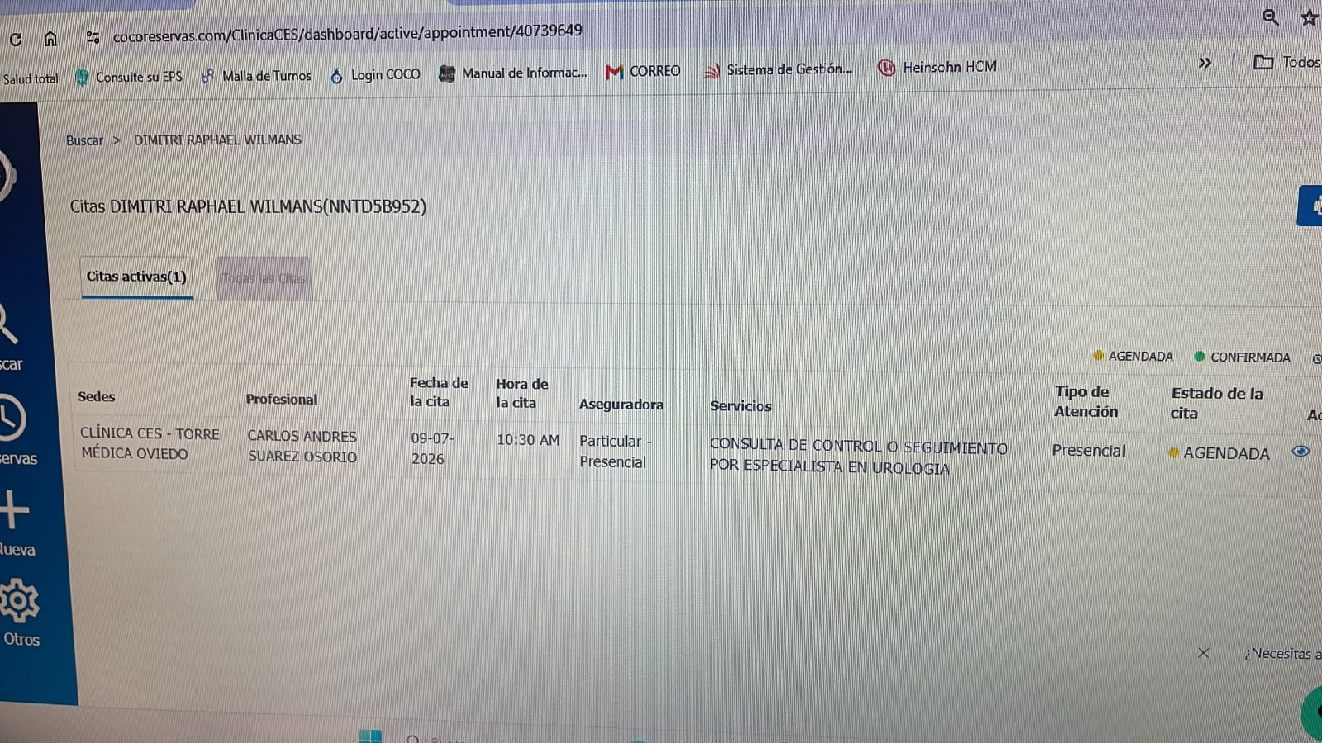
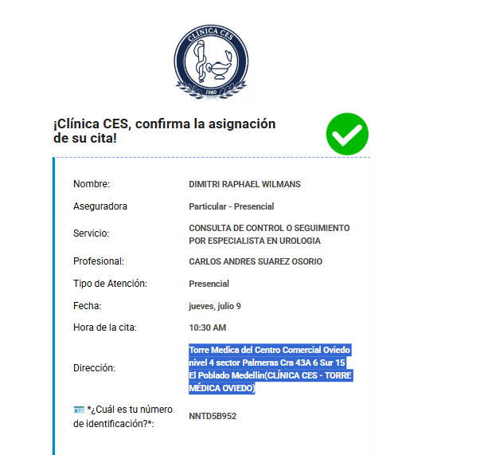
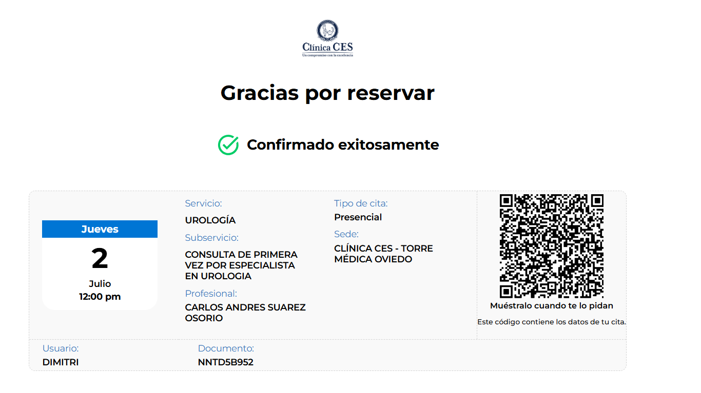
CONSULTA CON INTERNISTA CARDIOLOGO | ECOGRAFIA DE PRÓSTATA | GHL HOTEL | RESONANCIA MAGNETICA DE PROSTATA CONTRASTADA
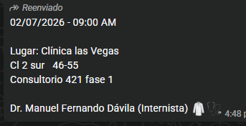
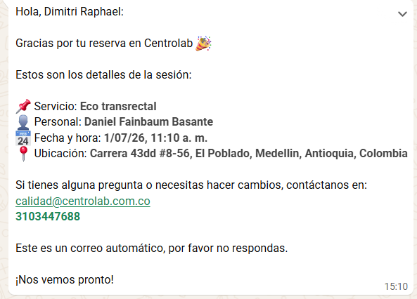
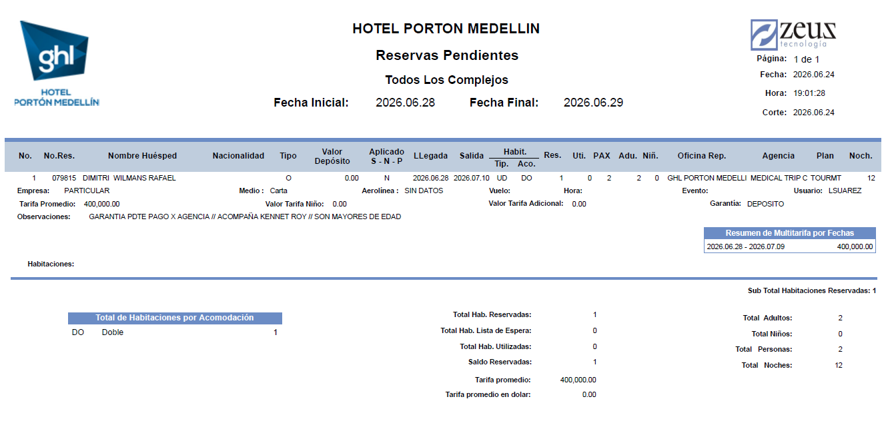
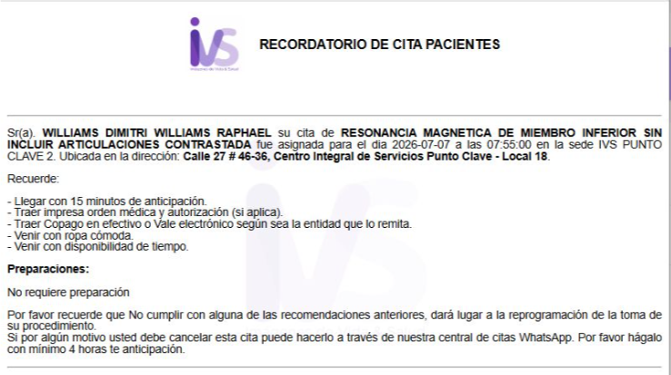

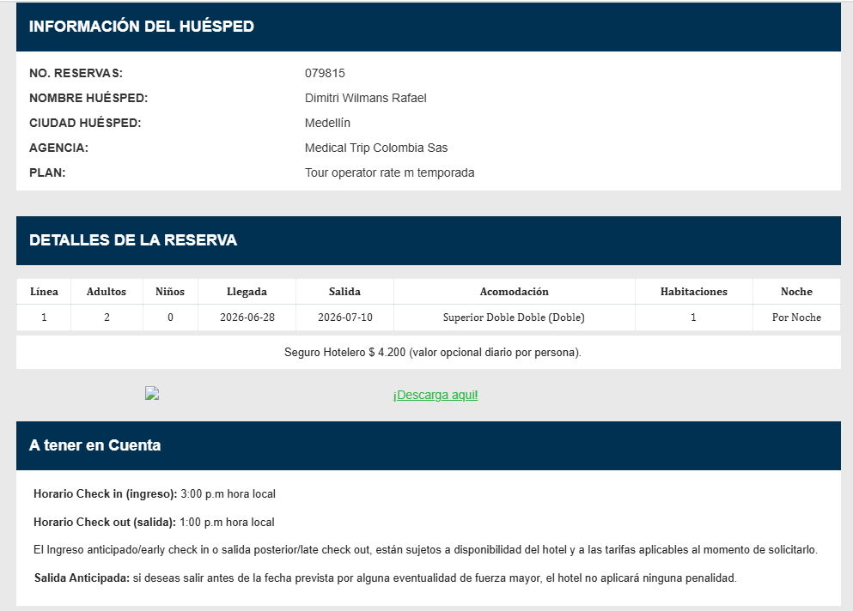

CONFIRMACION UROLOGIA

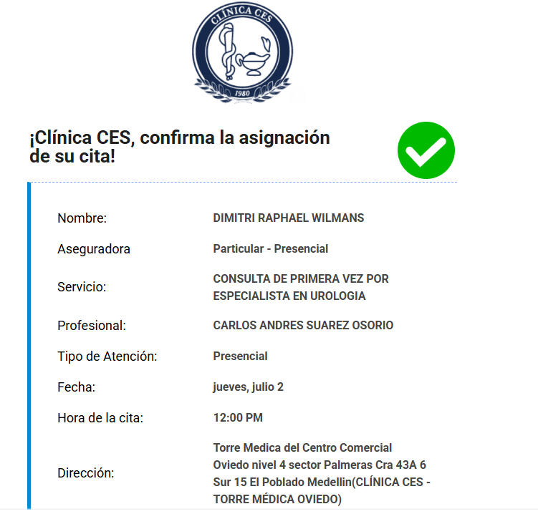
 | CITA DE CONTROL CON UROLOGÍA

